Compensacion Esp.
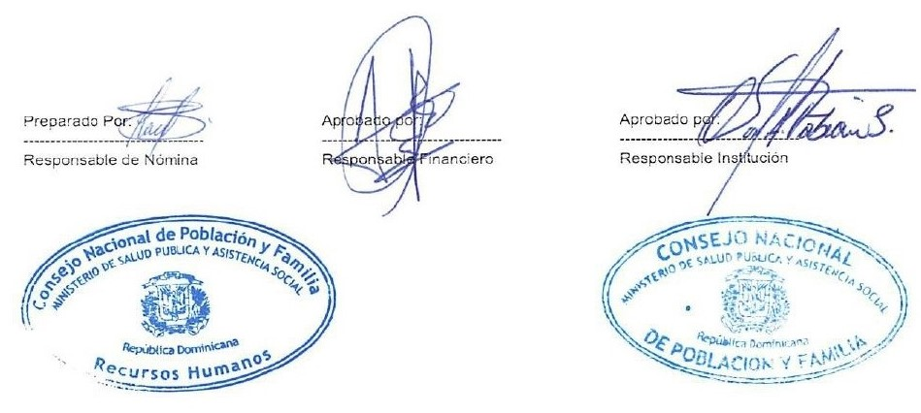


Pago de Compensacion Especial Mayo - 2021
No. | Direccion Tecnica | FUNCION | ESTATUS | VALOR
1 | ANA FRANCISCA MEDINA | SECRETARIA | DESIGNADA MSP | 3,500.00
 | TOTAL GENERAL |  |  | 3,500.00

